Sobre la Encuesta


¿Quiénes respondieron la encuesta? | ¿Qué encontrará en este archivo?
Todos/as los/as estudiantes que se inscribieron en alguna materia durante el cuatrimestre anterior (aunque no la hayan cursado finalmente). | ▪️Una síntesis de resultados ▪️La base de datos con las respuestas de los/as estudiantes
¿Cuándo la respondieron? | ¿Cómo se elabora la síntesis de resultados?
Al inscribirse a las materias del cuatrimestre en curso. El sistema SIU Guaraní solicitó completar la encuesta como condición para finalizar la inscripción. | Con las respuestas brindadas por los/as estudiantes se realizan tres cálculos: ▪️Valoración por pregunta: es el promedio de todas las respuestas que recibió cada pregunta. ▪️Valoración por dimensión: es el promedio de todas las respuestas que obtuvieron las preguntas de cada dimensión. ▪️Valoración global: es el promedio de las 6 dimensiones evaluadas.
¿Qué aspectos evalúa? | ¿Qué encontrará en la hoja "síntesis de resultados"?
La encuesta aborda seis dimensiones relacionadas con el/la docente principal de la comisión*: 1- La planificación y la organización de la materia. 2- Los contenidos. 3- Las clases y las actividades. 4- La evaluación. 5- El ambiente de aprendizaje y el vínculo interpersonal. 6- Balance general. Además, a quienes abandonaron la materia se les consulta el motivo de abandono. *Cada estudiante indica, en una pregunta abierta, sobre qué docente responde la encuesta. Por lo tanto, dentro de una misma comisión, esta información puede variar según la percepción de cada estudiante. Cada pregunta de las dimensiones admite una respuesta de 1 a 5 según el grado de acuerdo: 1- Nada de acuerdo 2- Poco de acuerdo 3- Medianamente de acuerdo 4- De acuerdo 5- Muy de acuerdo | Información que permitirá identificar fortalezas y aspectos que pueden mejorarse ▪️La valoración global de la comisión. ▪️La valoración promedio de cada dimensión. ▪️El detalle de la valoración por cada pregunta. Para facilitar la lectura se utiliza un sistema de colores: GRIS: 1 a 3,4 GRIS OSCURO: 3,5 a 3,9 CELESTE: 4 a 4,4 AZUL: 4,5 a 5

Síntesis de Resultados
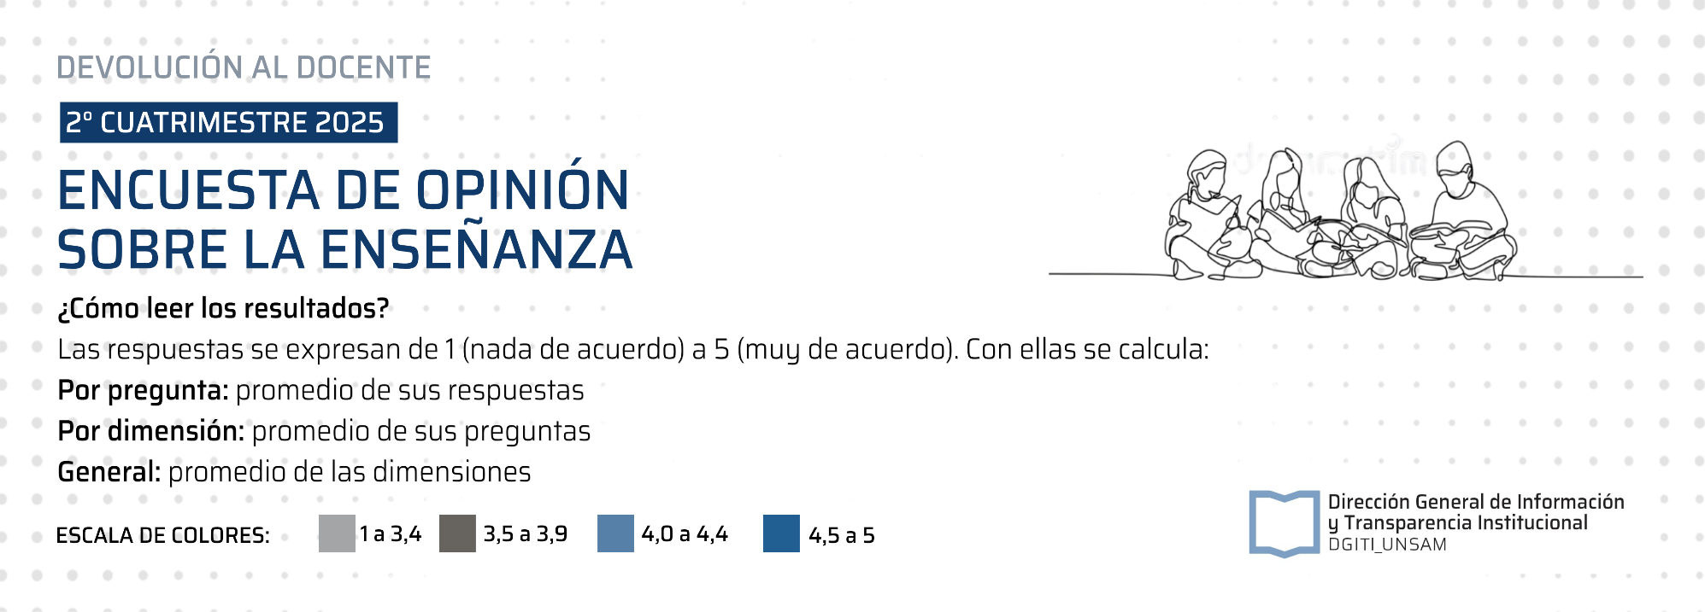
Evaluación | 0.0 | 1
Ambiente y vínculo | 0.0
Balance | 0.0
Clase y actividades | 0.0
Contenidos de la materia | 0.0
Planificación y organización de la materia | 0.0 | 5

DOCENTES (SIU Guaraní): | ROSATI GERMAN FEDERICO (6114)
MATERIA: | (MA-GN00209) - Laboratorio de Datos: webscraping y procesamiento de lenguaje natural
COMISIÓN: | (82009) - Laboratorio de Datos tn Rosati
CANTIDAD DE INSCRIPTOS/AS: | 11 |  |  |  |  | VALORACIÓN GLOBAL | -
ENCUESTAS RESPONDIDAS: | 9
TASA DE RESPUESTA: | 82%

DOCENTE (sobre el/la que responde el estudiante)*: |  | LA PLANIFICACIÓN Y LA ORGANIZACIÓN DE LA MATERIA | - | LOS CONTENIDOS DE LA MATERIA | - | LAS CLASES Y LAS ACTIVIDADES | -

 |  | Al inicio de la cursada el/la docente presentó y explicó claramente el programa de la materia. (detalló objetivos, contenidos, cronograma, formas de trabajo y evaluación). | - | El/la docente relacionó conceptos con otros aprendidos con anterioridad en la misma materia o en otras materias. | - | El/la docente desarrolló los temas con claridad. | -
 |  | Hubo coherencia entre lo programado y el desarrollo de la materia | - | El/la docente usó ejemplos y casos relacionados con la realidad y/o el mundo laboral. | - | El/la docente fomentó la participación en clase | -
 |  | Todos los contenidos tuvieron el tiempo suficiente para lograr los aprendizajes esperados | - | Los recursos y/o bibliografía propuestos me sirvieron para comprender las temáticas de la asignatura. | - | Las tecnologías digitales que usó el docente me facilitaron el aprendizaje. (Ejemplo: videos, recursos web, programas, presentaciones, etc.). | -
 |  | El/la docente utilizó el Campus Virtual como herramienta de apoyo de la asignatura | - |  |  | Las actividades propuestas en la clase contribuyeron al aprendizaje (trabajos prácticos individuales o grupales, visitas, etc.) | -

*Cada estudiante indica en la encuesta el nombre del docente sobre el que responde. Por ende, dentro de una misma comisión pueden aparecer respuestas sobre más de un docente, y su nombre puede estar escrito de diversas formas. Seleccione todas las veces que figure en la lista el nombre del docente sobre el cual quiere ver los resultados.
 |  | LA EVALUACIÓN | - | EL AMBIENTE DE APRENDIZAJE Y EL VÍNCULO INTERPERSONAL | - | BALANCE | -

 |  | El/la docente comunicó claramente los criterios de evaluación antes de cada evaluación. | - | El/la docente estableció un ambiente agradable/seguro/de confianza para el aprendizaje. | - | He aprendido y comprendido los contenidos de esta materia. | -
 |  | La evaluación se correspondió con lo enseñado. | - | El/la docente promovió un trato respetuoso entre todas las personas, independientemente de su origen social, género u orientación sexual o política. | - | La materia contribuyó a confirmar mi elección por la carrera. | -
 |  | Los instrumentos para evaluar fueron adecuados (multiple choice, examen oral, examen escrito, etc). | - | El/la docente acogió positivamente las preguntas e inquietudes de los/as estudiantes. | -
 |  | Después de las evaluaciones, el/la docente realizó una devolución de los resultados a los/as estudiantes para mejorar los aprendizajes. | - | El/la docente generó interés en la materia y ganas de aprender. | -
 |  | El/la docente realizó las devoluciones en un tiempo adecuado. | -

